画面概要
システム名 |  | 管理会計システム | 画面名 | 制作見積書作成<制作見積依頼> | 作成日 |  |  | 2025年10月7日 |  | 変更日 | 2026年1月15日
サブシステム名 |  | 編集管理 | 種別 | 画面概要 | 作成者 |  |  | 高嶋 幸太 |  | 変更者 | 高嶋 幸太

画面概要
他の制作部署への制作見積依頼を行う画面

利用権限一覧
権限種別 |  |  | 利用機能 |  |  |  |  |  | 備考
制作部門 |  |  | ・他の制作部署への制作見積依頼
 | -所長
 | -チームリーダー
 | -マニュアルエディター
 | -翻訳コーディネーター
 | -システムエンジニア
 | -Webディレクター
システム管理者

モジュール一覧
モジュール名 |  |  | モジュールパス |  |  |  |  |  | 内容

I/O
参照データ（更新時）

制作見積依頼

参照データ
初期表示
制作見積依頼画面
1.情報取得リクエスト
Laravel
2.データ参照
見積
制作見積
4.データレスポンス
3.データレスポンス

制作見積データ
見積
制作見積依頼登録・更新
制作見積依頼画面
1.登録 / 更新リクエスト
Laravel
2.データ登録 / 更新

4.結果レスポンス
3.データレスポンス
制作見積

制作見積依頼

画面レイアウト
新規登録

 | 制作見積依頼新規登録
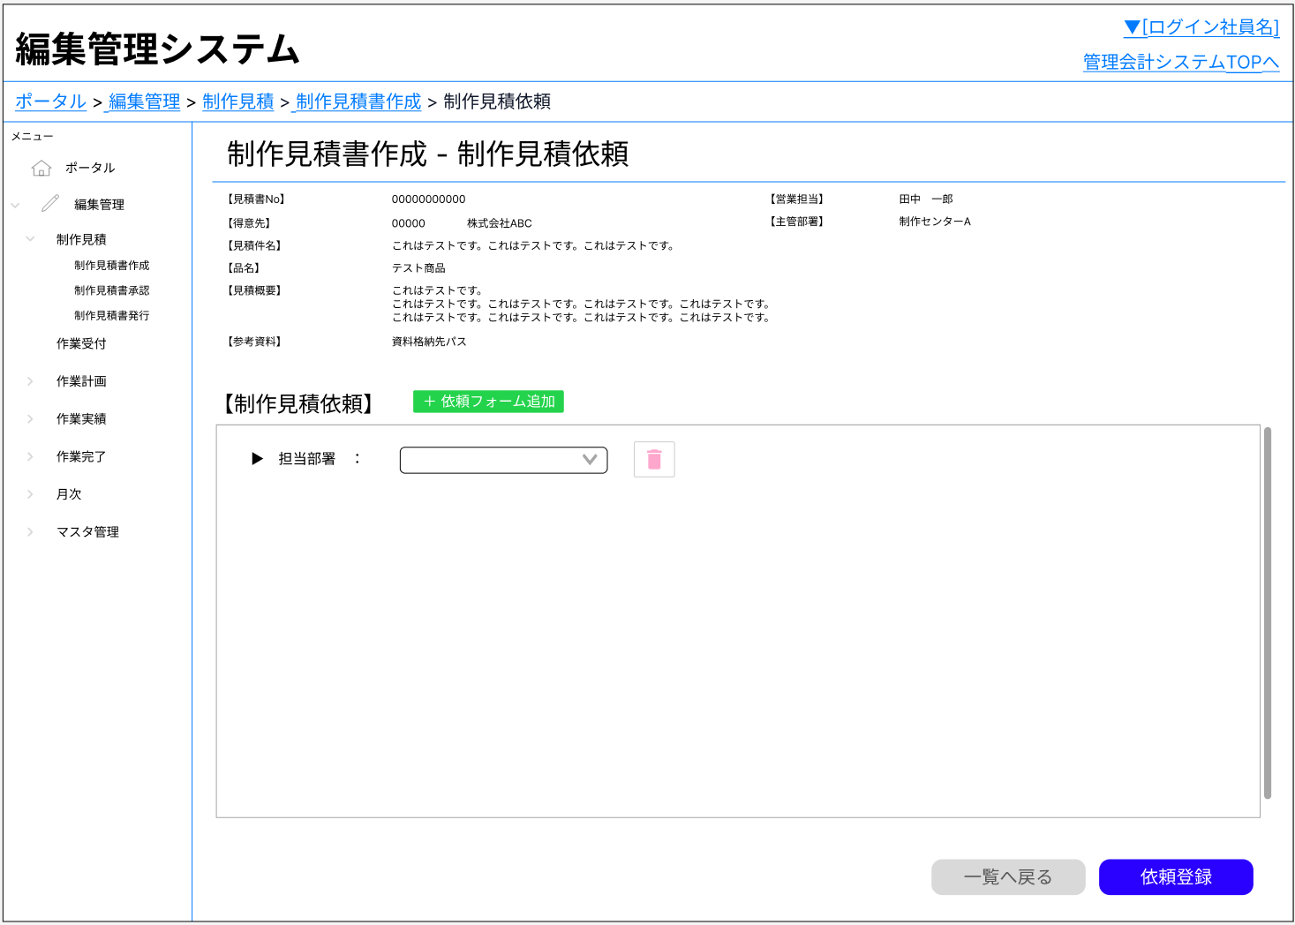
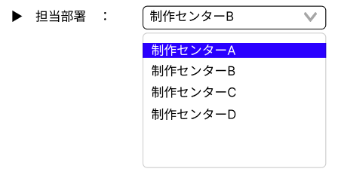

 |  |  |  |  |  |  | 依頼フォーム削除

 |  |  |  |  |  |  | 制作見積依頼情報新規登録
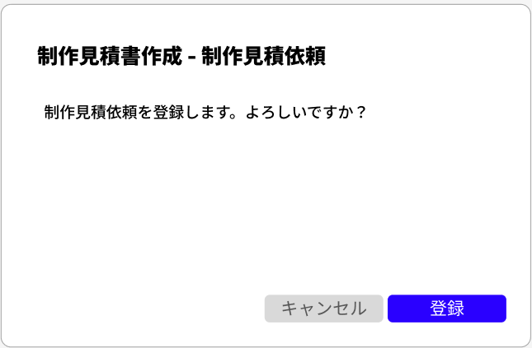

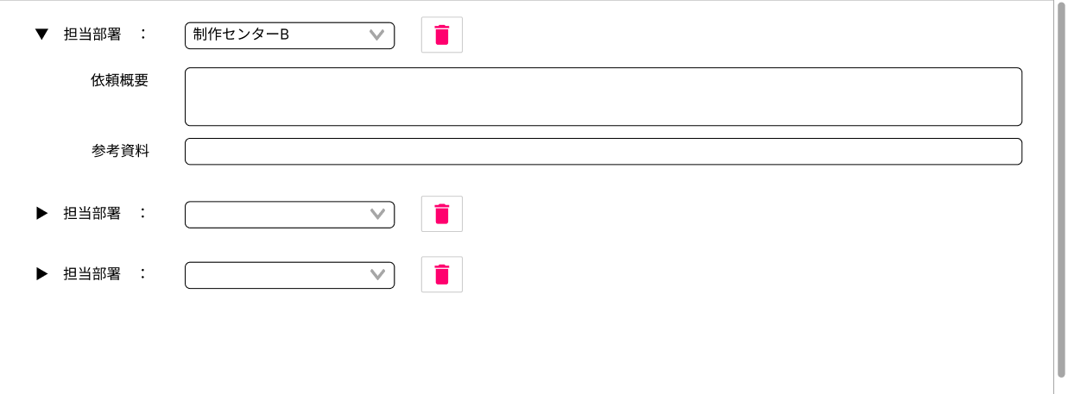

更新・削除

 | 制作見積依頼更新・削除
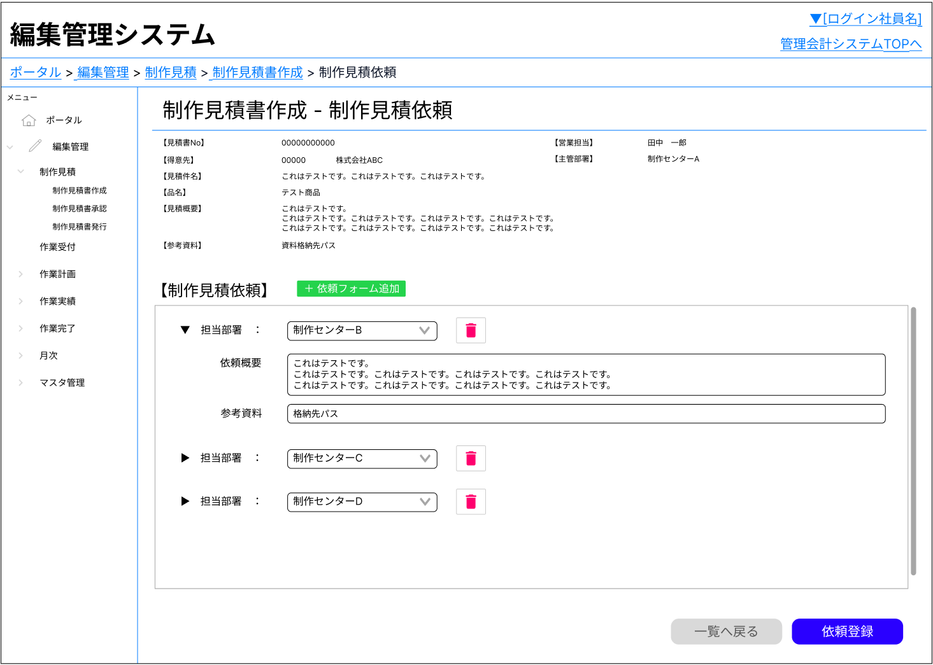

 |  |  |  |  |  | 依頼フォーム削除
 |  |  |  |  |  | 削除後、依頼登録ボタン押下で該当データをDBから削除

 |  |  |  |  |  |  | 更新した内容で登録

